Tabele zbiorcze
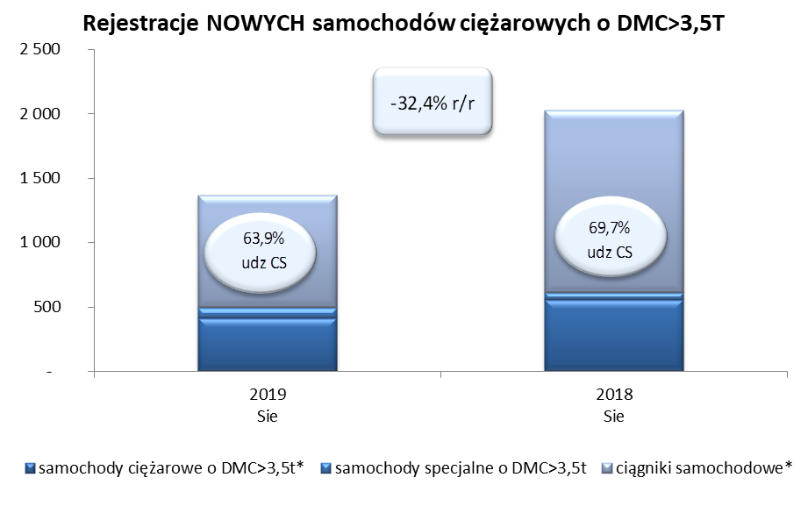
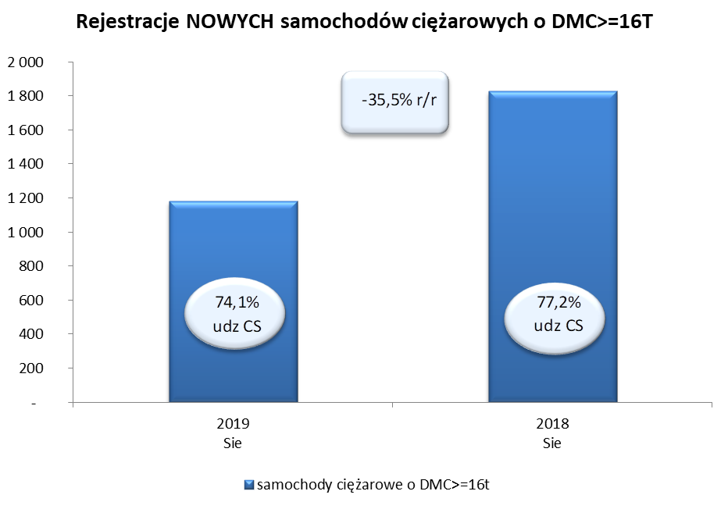
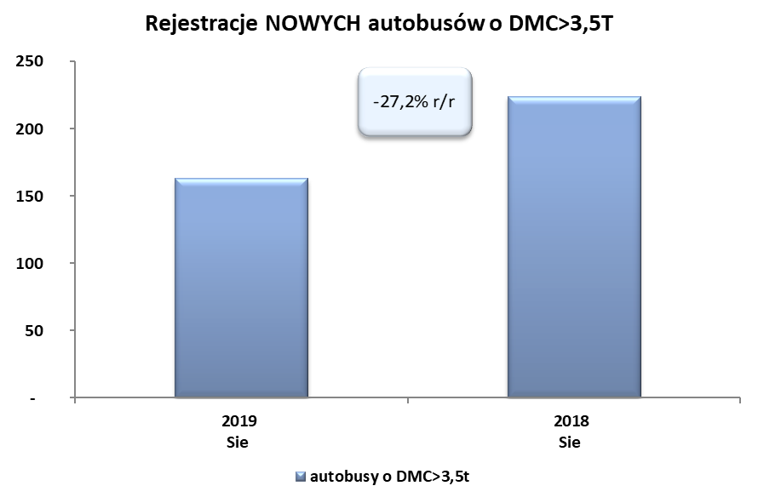
PZPM na podstawie danych CEP (MC) |  |  |  |  |  | 06/09/2019
 |  |  |  |  |  | sztuki
PIERWSZE REJESTRACJE NOWYCH POJAZDÓW UŻYTKOWYCH O DMC>3,5T
 | 2019 Sie | 2018 Sie | % zmiana r/r | 2019 Sty - Sie | 2018 Sty - Sie | % zmiana r/r
SAMOCHODY CIĘŻAROWE - RAZEM | 1,369 | 2,026 | -32.4% | 19,809 | 19,143 | 3.5%
samochody ciężarowe o DMC>3,5t* | 415 | 555 | -25.2% | 4,716 | 4,473 | 5.4%
samochody specjalne o DMC>3,5t | 79 | 58 | 36.2% | 478 | 421 | 13.5%
ciągniki samochodowe* | 875 | 1,413 | -38.1% | 14,615 | 14,249 | 2.6%
AUTOBUSY - RAZEM | 163 | 224 | -27.2% | 1,807 | 1,812 | -0.3%
autobusy o DMC>3,5t | 163 | 224 | -27.2% | 1,807 | 1,812 | -0.3%
RAZEM POJAZDY UŻYTKOWE | 1,532 | 2,250 | -31.9% | 21,616 | 20,955 | 3.2%
*/ Nie uwzgledniono rejestracji własnych marek krajowych producentów

